Blad1
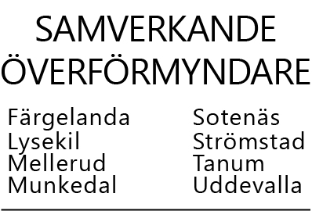

 |  |  |  |  | UTGIFTER UNDER PERIODEN År
 |  |  |  |  | Huvudmannens namn:

Bilaga | 12 | 13 | 14 | 15 | 16 | 17 | 18 | 19 | 20 | 21 | 22 | 23
Månad | Skatt | Hyra, vård-avgift | Schablon-kostnad gem hushåll | TV, tel tidningar | El, försäkringar | Läkare, medicin | Privata medel, HVM:s egna uttag | Arvode och sociala avgifter till GM | Ränte-kostnader och amort fr rubrik 3 | Köp av fastighet, bostadsrätt, värdepapper | Övrigt, större inköp efter uttagstillst | Övriga kostnader, ex bank-avgifter
Jan
Feb
Mars
April
Maj
Juni
Juli
Augusti
September
Oktober
November
December
Summa | 0 | 0 | 0 | 0 | 0 | 0 | 0 | 0 | 0 | 0 | 0 | 0

